物流費 関税
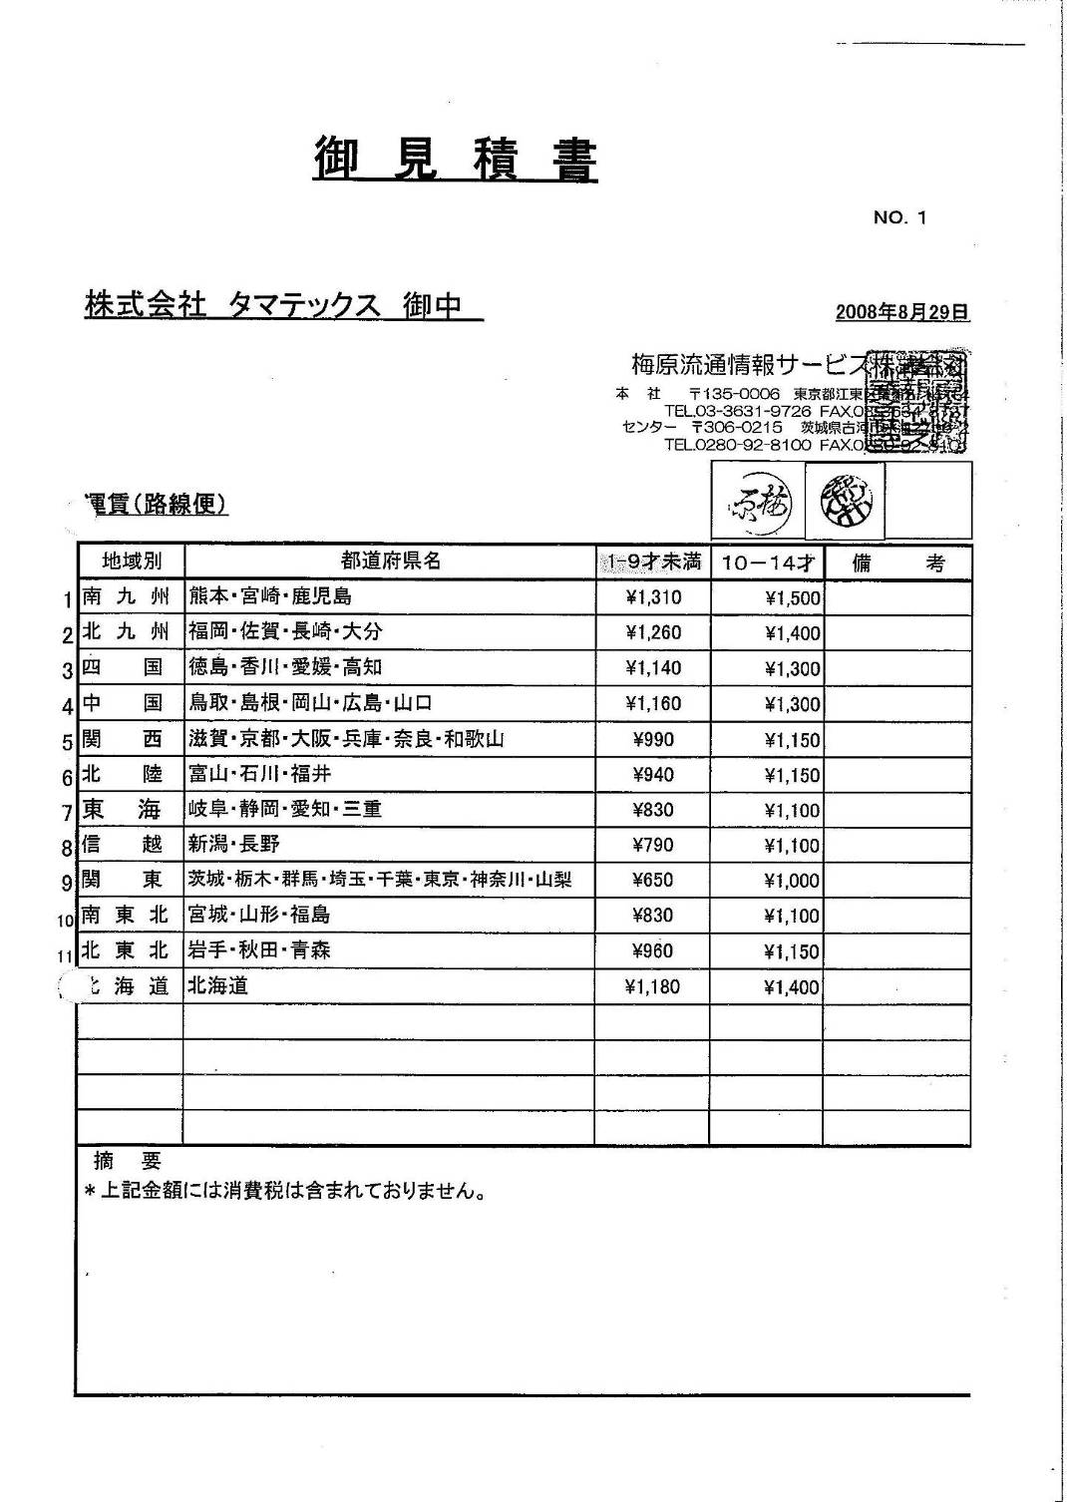
 | 梅原情報サービス
 |  |  |  | 2006.11.15
コンテナデヴァン料金 |  | 40Ｆ’ | ￥16000
 |  | 20Ｆ’ | ￥10000

 |  |  | ﾀﾏﾃｯｸｽ | ＳＳＳ
保管料＝1ケースに付き（8才） |  |  | ＠３５ | ＠６５
入・出荷手数料＝1ケースに付き |  |  | ＠３５ | ＠６５
送り状作成料 親 |  |  | ＠３０ | ＠３０
送り状作成料 子 |  |  | ＠１０ | ＠１０
専用伝票代 |  |  | ＠１００

輸入関税
関税（今治） |  | （下関）
ﾀｵﾙﾊﾝｶﾁ | 6.7% | 7.4%
タオル | 7.4%
敷きパット | 4.5%
綿ﾊﾞｽﾏｯﾄ | 8.4%
タオルケット | 9.0%
木箱 | 2.8%
ﾏｲｸﾛﾋｻﾞｶｹ | 5.3%

ｱｲﾃﾑ | 検品代 | 袋入代
 |  | （検品代にプラス）
ﾐﾆﾀｵﾙ | ¥3 | ¥2
W/T | ¥4 | ¥2
F/T | ¥5 | ¥2
B/T | ¥9 | ¥4
OB/T | ¥12 | ¥5
ﾊﾞｽﾛｰﾌﾞ | ¥24 | ¥7
ﾀｵﾙﾄﾞﾚｽ | ¥24 | ¥7
ﾍｱｰﾊﾞﾝﾄﾞ | ¥9 | ¥2
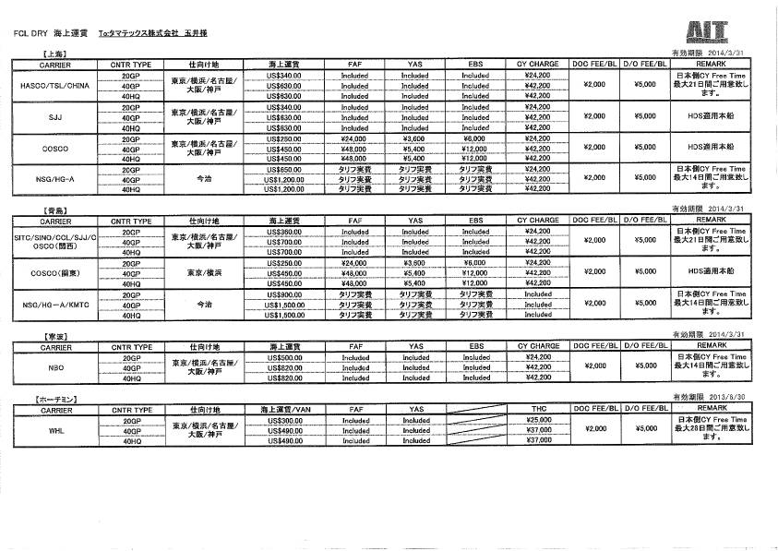
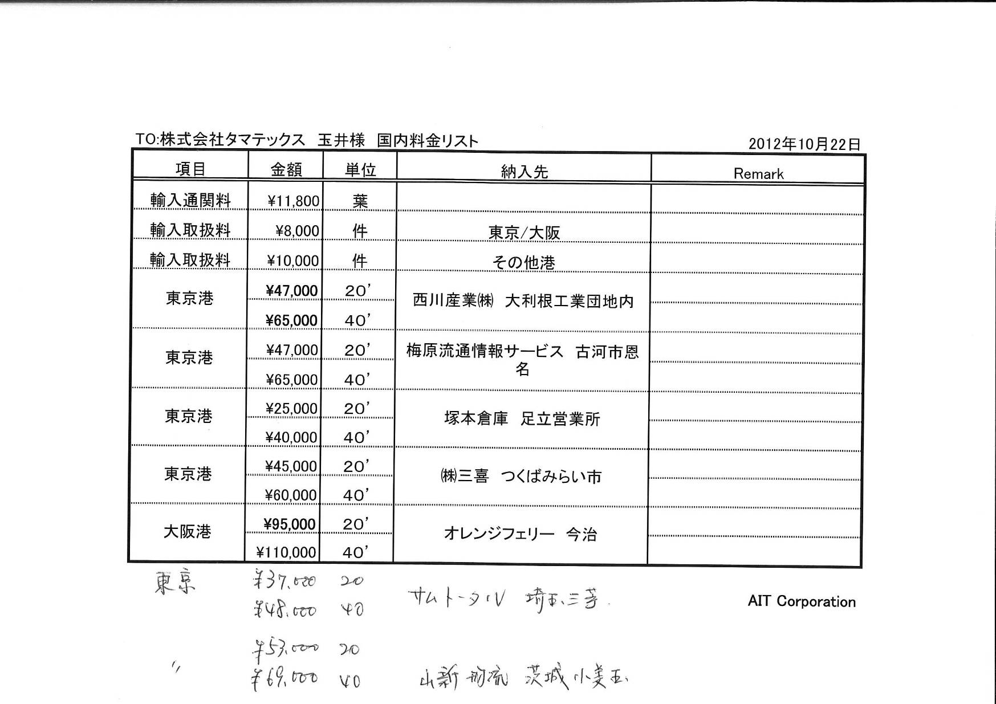
ｽﾘｯﾊﾟ | ¥9 | ¥2

4000円

4000円

4000円

4000円

 |  |  |  |  | From: Ayako Kozu [mailto:a.kozu@ait-jp.com]
 |  |  |  |  | Sent: Tuesday, July 30, 2013 4:17 PM
 |  |  |  |  | To: ㈱タマテックス 梶 弘幸
 |  |  |  |  | Cc: Michiko Tani; Shuhei Yamagami; Naoko Sekiguchi
 |  |  |  |  | Subject: RE: 埼玉県 ホームデコドレー代
From: Shuhei Yamagami [mailto:s.yamagami@ait-jp.com]
Sent: Tuesday, April 23, 2013 6:59 PM |  |  |  |  | 株式会社タマテックス
To: Shuhei Yamagami |  |  |  |  | 梶様
Subject: <DOC FEE改定のご連絡>
 |  |  |  |  | いつも大変お世話になっております。
 |  |  |  |  | お見積もりにつきましてご連絡致します。
お客様 各位
 |  |  |  |  | ラウンド：東京港→埼玉県加須市(R.180km)
 |  |  |  |  | 20FT:\49,000 | 昭和西川㈱ 量販用センター
 |  |  |  |  | 40FT:\66,000
 |  |  |  |  | 2T車:\28,000
 |  |  |  |  | 4T車:\31,000
平素は格別の御引き立て、誠にありがとう御座います。 |  |  |  |  | 10T車:\42,000

 |  |  |  |  | 宜しくお願い致します。

さて、5月から日中間の輸出入貨物利用について、船社よりDOC FEE（LCL DOC含む） |  |  |  |  | ＡＩＴ/神津

の値上げが行われる事となりました。

お客様には、ご不憫お掛けしますが、船社triffにつきご容赦下さいませ。

対象航路は、寧波以北となります。（寧波・青島・上海・新港・蘇州・南通・大連など）

現行：￥2,000-/BL → 新：￥4,000-/BL

船社案内を添付致しますので、ご確認下さいませ。

ご不明な点などありましたら、いつでもご連絡下さい。

宜しくお願い申し上げます。

---------------------------------

AIT CORPORATION TOKYO Branch

(株式会社エーアイテイー 東京支社)

Tokyo Sales & Marketing Dept.(No.1 section No.2)

( 東京営業部 営業1部2課 )

Mr.Shuhei Yamagami (山上 修平)

TEL: 03-5427-6510

FAX: 03-5427-6511

E-mail: s.yamagami@ait-jp.com

URL: http://www.ait-jp.com

---------------------------------

副資材コスト・玉龍加工賃

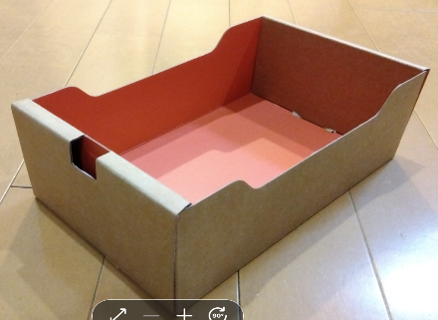
 |  | 見積もり |  |  | 报价
小 身箱 |  |  | シール
小抽屉 | 6000個 | $0.35 | 仿皮不干贴 |  | $0.05

 |  |  | 6000枚
 |  |  |  |  |  | ショッパー
 |  |  |  |  |  | 5000 | $0.36
大 身箱 |  |  |  |  |  | 10000 | $0.32
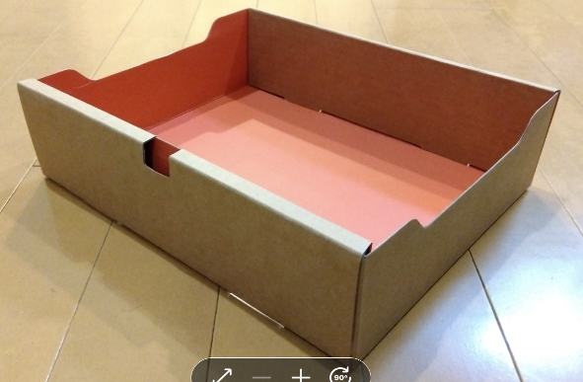
大抽屉 | 3000個 | $0.50

 |  |  |  |  |  |  |  | FT2：0.294美元
 |  |  | 弹力绳： | ゴム |  |  |  | FT1MT4：0.421美元
 |  |  | 小尺寸35cm：3000本 |  | $0.12 |  |  | BT1：0.25美元
 |  |  | 大尺寸 40cm：3000本 |  | $0.13 |  |  | BT1FT2：0.442美元
 |  |  |  |  |  |  |  | BT1FT1BM1：0.422美元
 |  |  |  |  |  |  |  | BT1BM2：0.403美元
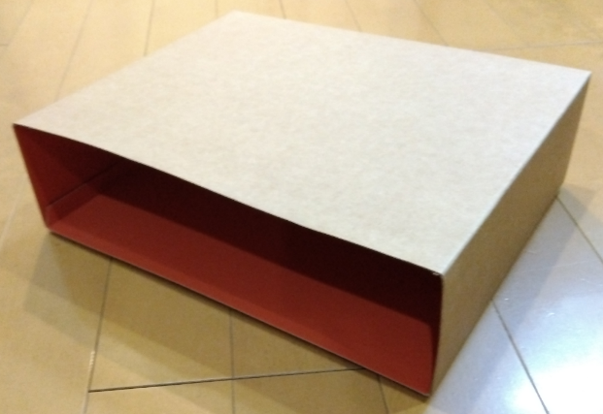
スリーブ |  |  |  |  |  | 报价 |  | BT2：0.425美元
套外 | 6000個 | $0.53 | 台紙 小BM用(18.0×30cm) |  | 3000个 | $0.02
 |  |  | 台紙 小FT用(19.5×30cm) |  | 3000个 | $0.02 |  |  | 身箱 | 蓋 | シール | ゴム | 台紙 | ショッパー | スリーブ | jan | パンフ |  | 為替150
 |  |  | 台紙 大(19.0×50cm) |  | 3000个 | $0.03 |  | FT2 | 0.7 | 0.53 | 0.05 | 0.12 | 0.04 | 0.36 | 0.12 | 0.05 | 0.4 | $2.37 | ¥355.50
 |  |  | 台紙 小MT用(12.0×30cm) |  | 4000个 | $0.015 | 0.06 | FT1MT4 | 0.7 | 0.53 | 0.05 | 0.12 | 0.08 | 0.36 | 0.12 | 0.05 | 0.4 | $2.41 | ¥361.50
 |  |  |  |  |  |  |  | BT1 | 0.5 | 0.53 | 0.05 | 0.12 | 0.03 | 0.36 | 0.12 | 0.05 | 0.4 | $2.16 | ¥324.00
 |  |  |  |  |  |  |  | BT1FT2 | 1.2 | 1.06 | 0.05 | 0.13 | 0.07 | 0.36 | 0.15 | 0.05 | 0.4 | $3.47 | ¥520.50
 |  |  |  |  |  |  |  | BT1FT1BM1 | 1.2 | 1.06 | 0.05 | 0.13 | 0.07 | 0.36 | 0.15 | 0.05 | 0.4 | $3.47 | ¥520.50
 |  | スリーブはこのような普通のコートボール |  |  |  |  |  | BT1BM2 | 1.2 | 1.06 | 0.05 | 0.13 | 0.07 | 0.36 | 0.15 | 0.05 | 0.4 | $3.47 | ¥520.50
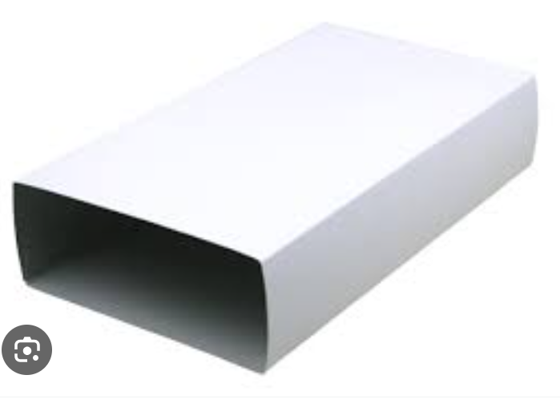
 |  |  |  |  | 3000 |  |  | BT2 | 1 | 1.06 | 0.05 | 0.13 | 0.06 | 0.36 | 0.15 | 0.05 | 0.4 | $3.26 | ¥489.00
 |  |  |  | 1段用 | $0.12
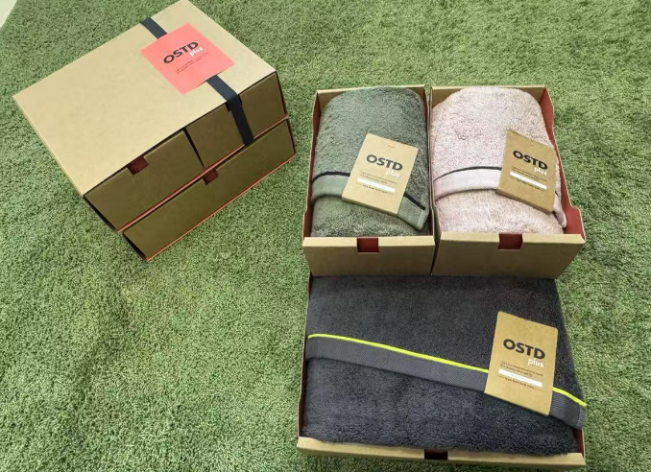
 |  |  |  | 2段用 | $0.15 |  |  |  | 加工賃 | 為替150
 |  |  |  |  |  |  |  | FT2 | 0.3 | 45
 |  |  |  |  |  |  |  | FT1MT4 | 0.43 | 64.5
 |  |  |  |  |  |  |  | BT1 | 0.25 | 37.5
 |  |  |  |  |  |  |  | BT1FT2 | 0.45 | 67.5
 |  |  |  |  |  |  |  | BT1FT1BM1 | 0.43 | 64.5
 |  |  |  |  |  |  |  | BT1BM2 | 0.41 | 61.5
 |  |  |  |  |  |  |  | BT2 | 0.43 | 64.5

